상품제안서
락앤락 뉴페더라이트링 텀블러 450ml | 상품코드: S27100

 |  |  |  |  |  |  | 02-713-8555 | www.synergygift.co.kr
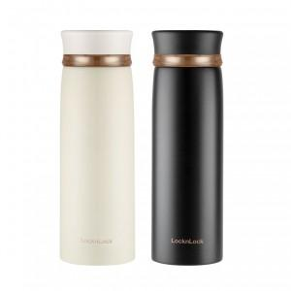 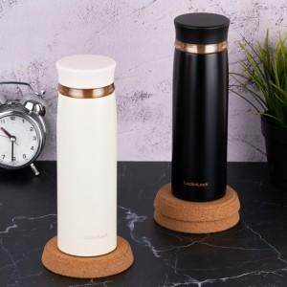

【상세/제작정보】

【인쇄/포장옵션】 | 실크, 레이저 / 포장지포장

【공급단가】 | 수량 | 50~ | 100~ | 500~ | 1,000~ | 2,000~
*VAT별도 | 블랙 | 11,630원 | 11,000원 | 10,470원 | 10,200원 | 10,020원
 | 아이보리 | 11,630원 | 11,000원 | 10,470원 | 10,200원 | 10,020원

【상품 URL】 | https://www.synergygift.co.kr:443/src/goods_detail.php?gdno=27100

